ejercicio 4
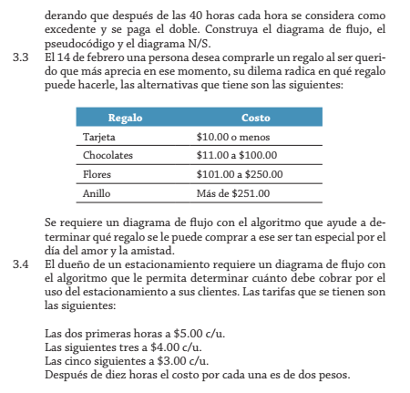

variables
regalo
costo
presupuesto

regalo | costo
tarjeta=1 | 10>=costo
chocolates=2 | 11<=costo<=100
flores=3 | 101<=costo<=250
anillo=4 | costo>=251

ejercicio8
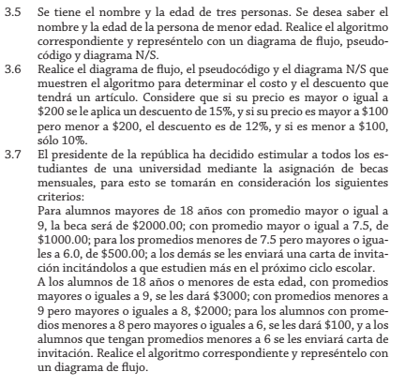

VARIABLES
edad
promedio
montobeca

edad | promedio | montobeca
edad>18 | promedio>=9 | 2000
 | 9>promedio>=7.5 | 1000
 | 7.5>promedio>=6 | 500
 | promedio<6 | esfuersate para la proxima
edad<=18 | promedio>=9 | 3000
 | 9>promedio>=8 | 2000
 | 8>promedio>=6 | 1000
 | promedio<6 | esfuerzate para la proxima

ejercicio9
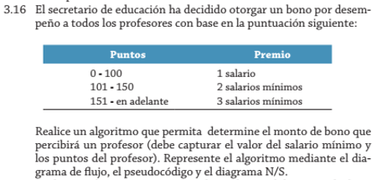

variables
bono
puntos
s_minimo

proceso
puntos<=100 | bono=s_minimo
101<=puntos<=150 | bono=s_minimo*2
151<=puntos | bono=s_minimo*3

ejercicio 10
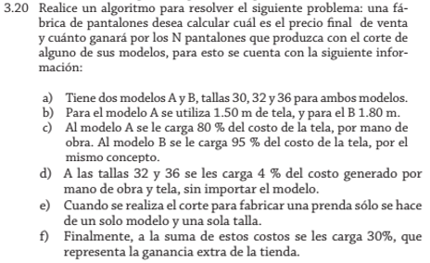
variables
int | double1 | double2
modelo | N_pantalones | mano de obra
talla | cargo por tela | metro de tela
 | costo por tela | metros de tela
 | ganancia | precio final
 | ganacia extra

modelos | metro_T | cargo_T
A | 150 | mano_O=80%*costo_T
B | 180 | mano_O=95%*costo_T

tallas | cargo_T
30 | -----
32 | cargo_T=mano_O*4%
36

Finalmente
ganancia_E=(costo_T+mano_O+cargo_T)*30%

